Sheet1
金仕达资管测试账户信息：
资产账户（括号内） | 单元代码（括号内） | 组合代码（括号内） |  | 外网IP | 外网端口
程序化测试（1247） | 程序化测试单元（1248） | 程序化测试组合（1249） | 金仕达系统电信服务器 | 180.168.212.240 | 10107 | 推送
 |  |  |  | 180.168.212.240 | 7900 | 交易
投顾ID | 密码 |  |  | 180.168.212.240 | 11200 | 行情
api_test（50000023） | 123123 |  |  | 180.168.212.240 | 9090
 |  |  | 金仕达系统联通服务器 | 27.115.78.178 | 10107
 |  |  |  | 27.115.78.178 | 7900
 |  |  |  | 27.115.78.178 | 11200
 |  |  |  | 27.115.78.178 | 9090

TB对接资管的交易测试账户名称：
1248_1249_1_2@50000023

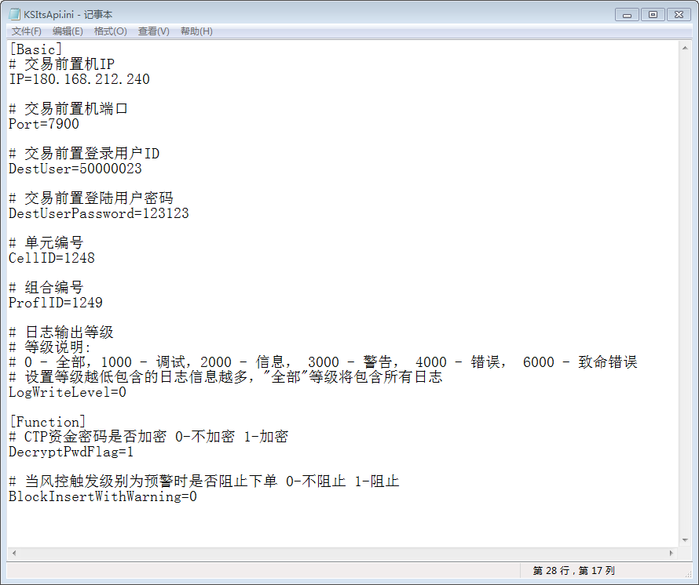
金仕达资管仿ctpapi对接测试环境的配置：
KSItsApi.ini文件： |  |  |  | CTP期货柜台测试账号信息：
 |  |  |  | 交易前置地址ip/port： | 121.15.173.86/61205
 |  |  |  | Broker ID: | 2318
 |  |  |  | 资金账号： | 00010911
 |  |  |  | 加密后的资金账号密码： | e27d1a046161afaf

